(1)무엇을
XR기반 실시간 온택트
금형 스마트 다중 협업 플랫폼

XR과 AI 비전 기술을 활용한 가상의 협업 공간에서
관계자들이 실시간으로 동시에 금형의 설계, 수정 등의 협업을 수행할 수 있는 서비스 플랫폼 구축

다중기기접속지원 | 자료관리 | 회의관리 | 모델관리
 | 자료업로드 | 회의진행 | 모델불러오기
 | 자료변환(Asset) | 회의내용기록및공유 | 모델제어
 | AI자료검색 | 회의의견반영기능
 | 썸네일검색 | 텍스트및음성채팅 | 사출유동해석
 | 일반검색 | 화상회의 | 금형설계 | 설계툴박스??

 | 자료서버의구축 | 아바타 | 유동해석방법

(1)무엇을 (2)
Shrink Sphere Method를 통한 성형품의 형상을 인지하며, 유동거리는 Dijkstra algorithm을 적용하여 수지 주입구에서 떨어진 거리를 제품의 두께 비(L/t)로 빠르게 계산하고 결과를 다중 협업 플랫폼에 가시화
01
금형 모델링 CAD 데이터를 Asset 자동 변환 모듈
Interface
금형설계
설계 시뮬레이션
금형제작품
시뮬레이션 결과 피드백 통보
DATA
DATA
DATA
DATA
CAD 설계정보
3D 모델정보
AI 결과 정보
발주자
금형 설계자
시뮬레이션
설계자
시스템 관리자
프로세서
통합 DB
WAS
Server
( 분석화, 동적 연동 )
AR 프로세서
VR 프로세서
가상공간 협업 툴 프로세서
다중접속
프로세서
AI 인식 프로세서
아바타 생성
프로세서
CAD 설계 정보
3D 금형모델 정보
시뮬레이션 정보
AI 결과 검색 정보
AI 검색 정보
아바타 데이터
동기화 정보

플랫폼을 통해 논의된 결과(정보 및 데이타)를 이용하여 3D CAD내에서 유동시스템을 쉽고 빠르게 설계하여 3D 모델로 완성하는 기술
경험치에 근거한 설계가 아닌, 성형해석 결과를 반영함으로써, 금형 개발 과정에서 반복된 수정을 줄여 비용을 절감하고 납기 단축
AI 기반 실시간 성형 해석 모듈
02

제품 형상의 빈공간인 캐비티내로 플라스틱 수지가 주입되어 충진되도록 해주는 부품이나 형상부 일체로 게이트, 런너, 스프루로 구성
유동시스템 설계는 설계 초기 단계로 위치, 형상, 개수 등의 유동 설계구조에 따라 전체 금형 구조(조립도)가 결정되며 특히, 게이트의 위치와 수량, 사이즈는 제품의 성형 품질을 직접적으로 좌우하는 결정적 설계 요소
유동 시스템 자동 설계 모듈
03

AI 기반의 사용자 업로드 금형 데이터의 검색을 통한 유사 데이터 추천 시스템
AI 기반 Feature 추출 등을 활용하여 사용자가 업로드한 금형 데이터에서 추출된 Feature들을 기반으로, 다중 협업솔루션의 금형 데이터 DB에서 가장 유사한 데이터를 추천
AI 데이터 마이닝 모듈
04

업체별협력요약
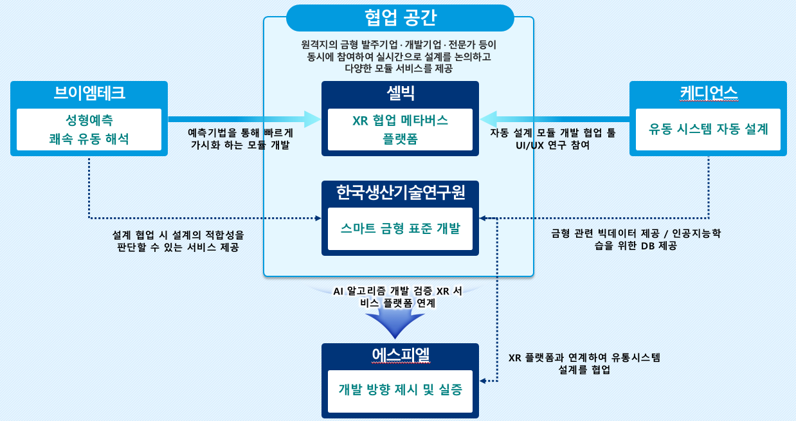

년차별개발요약 (1) 전체
